Sheet1
照妖镜&集火
 | 设计倾向
 |  | 操作不要过于频繁，每次使用要有价值，不会被滥用

 | 完善
 |  | 1、鉴定成功的表现更加明显，加强缩进光圈效果
 |  | 2、变更照妖镜的形态为镜子的样式 |  |  |  | ——放大镜、眼镜等 |  |  | ——未照出的弱点的特效提示
 |  | 3、缩小照妖镜的面积
 |  | 4、鉴定成功后照妖镜移开，提示信息不会立刻消失 |  |  |  |  | ——2秒左右渐隐
 |  | 5、照妖镜使用结果的反馈信息 |  |  |  |  |  |  | ——照妖镜放回的时候特效或者音效表现
 |  |  | IM形式提示，成功提示似乎发现了神马；不成功提示似乎神马都没发现
 |  | 6、增加战斗收益
 |  |  | 比如某个怪带个宝箱，打坏宝箱的话结算金币会更多等等
 |  |  |  |  |  |  |  |  | ——鉴定中得表现是否需要加强

 | 改动
 |  | 合并集火功能
 |  |  | 保持按住的操作方式不变，移动到弱点可以鉴定
 |  |  | 松手后可以进行集火操作 |  |  | ——可以通过新手引导或者loading告诉玩家使用照妖镜在弱点位置松手可以进行集火
 |  |  | 更改集火的图标样式，类似一个光圈汇聚的动画效果
 |  |  | 在集火成功后给予文字提示 |  |  | ——集火

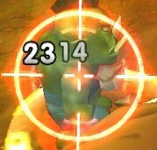

 |  |  | 集火只能通过照妖镜来操作，且只有坚定成功后才能集火

 |  | 鉴定后提示方式变更 |  |  |  |  |  |  | ——与zz确认按照状态来放图标
 |  |  | 某个怪物有特定的玩法提示时，在怪物血条的旁边显示玩法图标
 |  |  | 未鉴定成功的时候，显示问号图标，点击后出现玩法提示（没什么指引性的提示）
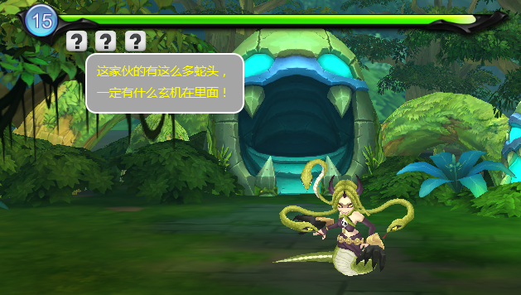

 |  |  | 鉴定成功后，显示玩法图标，点击后出现玩法提示（指引性提示）
 |  |  | 点击图标的时候之前被照出的弱点也对应显示出来
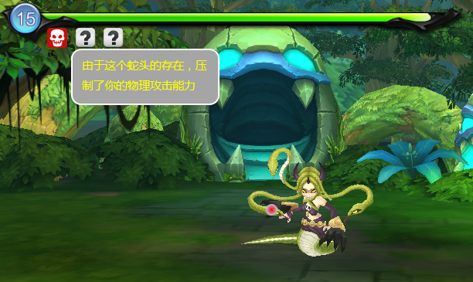

 |  | 弱点信息显示变更 |  |  |  |  |  |  |  |  | ——小怪的弱点信息都不显示的时候，如何给个鉴定成功的提示
 |  |  | 可能会出现的内容包括 五行、血量（耐久）、是否关联玩法、危险图标
 |  |  | 五行
 |  |  |  | 当该弱点的五行与怪物本身五行不符时，显示该弱点的五行图标

 |  |  | 血量（耐久） |  |  |  |  |  |  |  | ——图标表现不好
 |  |  |  | 当该弱点的血量有限制时（非-1），显示该弱点的血条，只显示血条进度，其他不显示

 |  |  | 是否关联玩法
 |  |  |  | 如果该弱点关联一定玩法，则显示一个叹号样式的图标，提示玩家可以查看上方的玩法提示 |  |  |  |  |  |  |  | ——后两个重复不？

 |  |  | 危险图标
 |  |  |  | 当该弱点对本体有能力加强的时候，显示一个危险的图标

 |  | 使用时间限制
 |  |  | 通过实践积攒一定能量使得照妖镜可以使用
 |  |  | 每次使用照妖镜的时候会根据使用时间来扣除照妖镜积攒的能量
 |  |  | 当能量为0时，照妖镜消失，直至下次能量满了之后才可以继续使用
 |  |  | 使用照妖镜的时候，画面定格 |  |  |  |  |  | ——定格再商量

 |  | 鉴定结果展示
 |  |  | 只照出一个弱点的时候 |  |  |  |  |  | ——增加集火按键

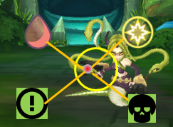

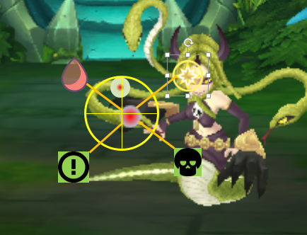
 |  |  | 照出多个弱点的时候 |  |  |  |  |  |  |  |  |  | ——动态的时候，选不准目标
 |  |  |  | 只显示离圆心最近的弱点的鉴定结果，同时显示另一个弱点的位置，但是不进行鉴定，提示玩家还有一个弱点存在
 |  |  |  |  |  |  |  |  |  |  |  |  | ——问zz

大招相关
 | 设计倾向
 |  | 有爽快或者策略的感觉

 | 改动
 |  | 1、取消玩家画阵的步骤 |  |  |  |  |  |  |  | ——问zz，帆爷 |  | zz无所谓
 |  |  | 画阵并没有给施法者带来更多收益 |  |  |  |  |  |  |  |  | 帆爷说保留，但是无所谓对局内外，功能做了，可以放到其他地方
 |  |  |  | 不同阵型的技能效果一样
 |  |  |  | 画阵的好坏并没有影响技能效果
 |  |  | 画阵的时间用于打断 |  |  | ——和敌方怪物使用大招时聚气一样表现即可
 |  |  |  |  |  |  |  |  |  | ——区分主动自动，单体群体
 |  | 2、法术大招不需要主动操作 |  |  |  | ——不可以主动选目标，但是有克制效果
 |  | 3、物理大招需要主动操作 |  |  |  | ——有一定打断作用
 |  | 4、打断的方式变更
 |  |  | 施法阶段受到伤害量
 |  | 5、突出爽快的感觉（3秒可以最多点击20下，不提示次数限制，有max提示）

施法表现
 | 出手顺序 |  |  |  |  |  |  |  |  | ——不着急
 |  | 方案1
 |  | 脚下光圈确定当前是谁在行动

 |  | 方案2
 |  | 时间轴

 |  |  |  |  |  |  |  |  |  | ——我有多只一样的怪

 | 大招表现
 |  | 方案1 | 点击图标 | 爆豆 | 原地展示且前景 |  | 技能释放
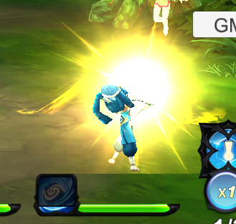




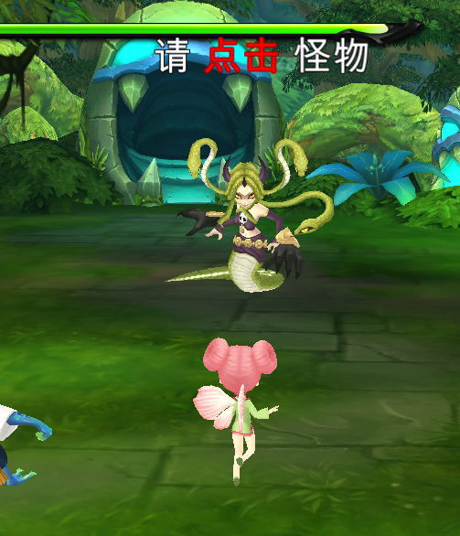
 |  | 方案2 | 点击图标 | 爆豆同时2D立绘展现施法者与技能名称 |  |  |  | 技能释放
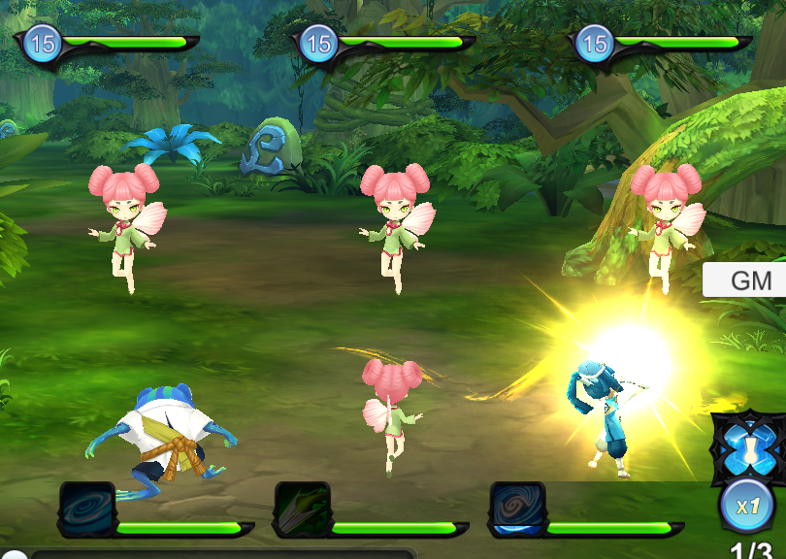

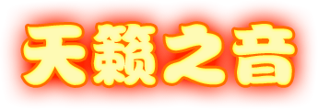



 |  | 如果是法术技能，在爆豆的时候，爆豆的特效颜色与五行颜色一致

五行
 | 表现
 |  | 头像区分五行样式 |  |  |  |  |  |  | ——大招图标有属性倾向
 |  | 等级下方的地图区分敌方五行属性

 | 效果
 |  | 克制打击出的伤害数值，带有“强击”或者“克制”的字样

 | 与阵容搭配相关
 |  | 每个属性都有多套不同的阵容搭配或者倾向

换怪
 | 每一次战斗增加一个可换怪的次数
 | 标示正在攻击的怪是无法更换的
 | 拉长每次换怪的间隔
 | 提高换怪的速度

